Tabelle1
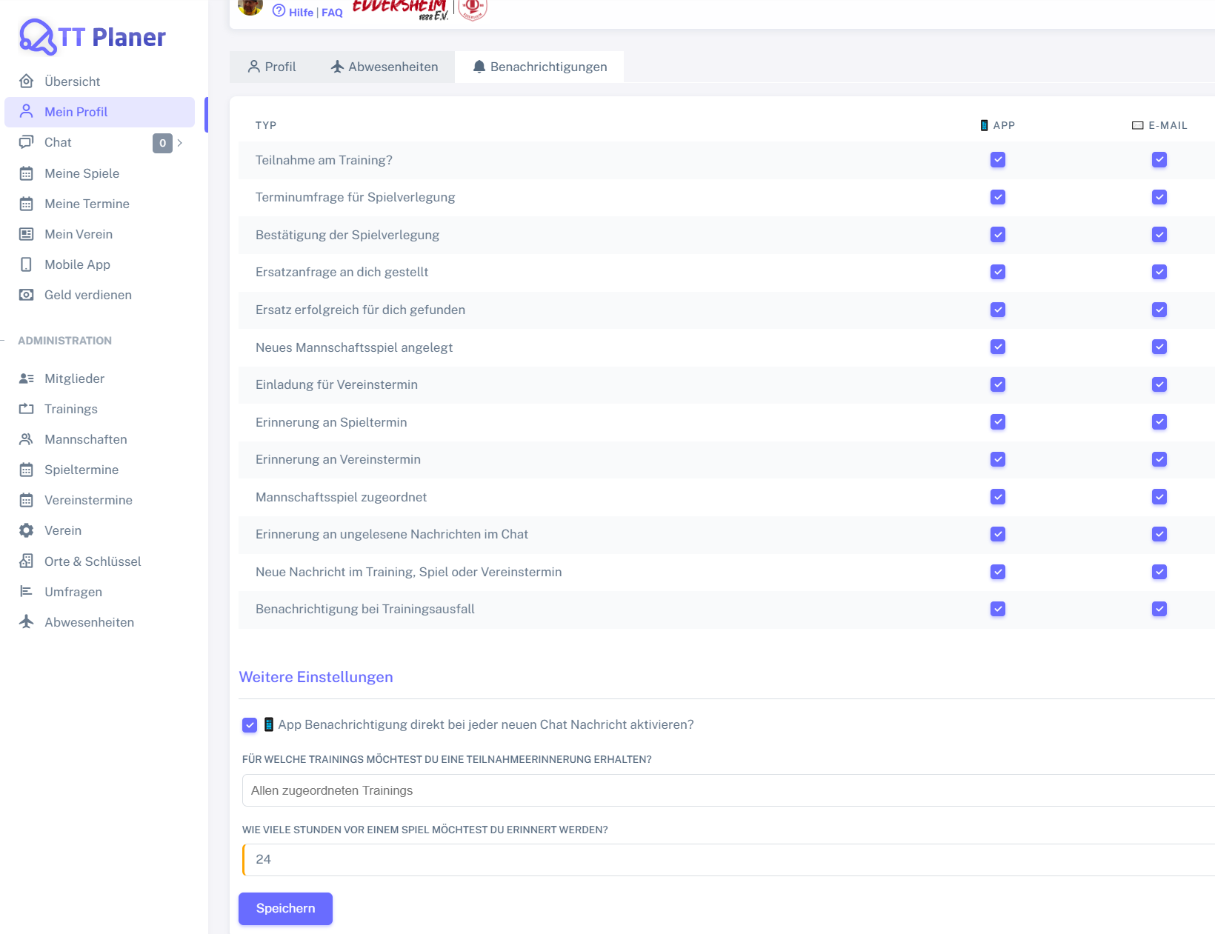
Control | Modus | chkTeilnahmeTrainingApp | chkTeilnahmeTrainingEmail | chkTerminumfrageSpielverlegungApp | chkTerminumfrageSpielverlegungEmail | chkBestaetigungSpielverlegungApp | chkBestaetigungSpielverlegungEmail | chkErsatzanfrageAnDichApp | chkErsatzanfrageAnDichEmail | chkErsatzanfrageErfolgreichFuerDichApp | chkErsatzanfrageErfolgreichFuerDichEmail | chkNeuesMannschaftsspielApp | chkNeuesMannschaftsspielEmail | chkEinladungVereinsterminApp | chkEinladungVereinsterminEmail | chkErinnerungSpielterminApp | chkErinnerungSpielterminEmail | chkMannschaftsspielZugeordnetApp | chkMannschaftsspielZugeordnetEmail | chkUngeleseneNachrichtChatApp | chkUngeleseneNachrichtChatEmail | chkNeueNachrichtTerminApp | chkNeueNachrichtTerminEmail | chkTrainingsausfallApp | chkTrainingsausfallEmail | chkAppBenachrichtigungChat | msdTeilnahmeerinnerungTrainings | nudSpielerinnerungStunden | butSpeichern | Action
Record/Selector | Modus | xpath=//*/tr/*[text()='Teilnahme am Training?']/parent::*/td[@data-label = '📱 App']/div/input | xpath=//*/tr/*[text()='Teilnahme am Training?']/parent::*/td[@data-label = '✉️ E-Mail']/div/input | xpath=//*/tr/*[text()='Terminumfrage für Spielverlegung']/parent::*/td[@data-label = '📱 App']/div/input | xpath=//*/tr/*[text()='Terminumfrage für Spielverlegung']/parent::*/td[@data-label = '✉️ E-Mail']/div/input | xpath=//*/tr/*[text()='Bestätigung der Spielverlegung']/parent::*/td[@data-label = '📱 App']/div/input | xpath=//*/tr/*[text()='Bestätigung der Spielverlegung']/parent::*/td[@data-label = '✉️ E-Mail']/div/input | xpath=//*/tr/*[text()='Ersatzanfrage an dich gestellt?']/parent::*/td[@data-label = '📱 App']/div/input | xpath=//*/tr/*[text()='Ersatzanfrage an dich gestellt']/parent::*/td[@data-label = '✉️ E-Mail']/div/input | xpath=//*/tr/*[text()='Ersatz erfolgreich für dich gefunden']/parent::*/td[@data-label = '📱 App']/div/input | xpath=//*/tr/*[text()='Ersatz erfolgreich für dich gefunden']/parent::*/td[@data-label = '✉️ E-Mail']/div/input | xpath=//*/tr/*[text()='Neues Mannschaftsspiel angelegt']/parent::*/td[@data-label = '📱 App']/div/input | xpath=//*/tr/*[text()='Neues Mannschaftsspiel angelegt']/parent::*/td[@data-label = '✉️ E-Mail']/div/input | xpath=//*/tr/*[text()='Einladung für Vereinstermin']/parent::*/td[@data-label = '📱 App']/div/input | xpath=//*/tr/*[text()='Einladung für Vereinstermin']/parent::*/td[@data-label = '✉️ E-Mail']/div/input | xpath=//*/tr/*[text()='Erinnerung an Spieltermin']/parent::*/td[@data-label = '📱 App']/div/input | xpath=//*/tr/*[text()='Erinnerung an Spieltermin']/parent::*/td[@data-label = '✉️ E-Mail']/div/input | xpath=//*/tr/*[text()='Mannschaftsspiel zugeordnet']/parent::*/td[@data-label = '📱 App']/div/input | xpath=//*/tr/*[text()='Mannschaftsspiel zugeordnet']/parent::*/td[@data-label = '✉️ E-Mail']/div/input | xpath=//*/tr/*[text()='Erinnerung an ungelesene Nachrichten im Chat']/parent::*/td[@data-label = '📱 App']/div/input | xpath=//*/tr/*[text()='Erinnerung an ungelesene Nachrichten im Chat']/parent::*/td[@data-label = '✉️ E-Mail']/div/input | xpath=//*/tr/*[text()='Neue Nachricht im Training, Spiel oder Vereinstermin']/parent::*/td[@data-label = '📱 App']/div/input | xpath=//*/tr/*[text()='Neue Nachricht im Training, Spiel oder Vereinstermin']/parent::*/td[@data-label = '✉️ E-Mail']/div/input | xpath=//*/tr/*[text()='Benachrichtigung bei Trainingsausfall']/parent::*/td[@data-label = '📱 App']/div/input | xpath=//*/tr/*[text()='Benachrichtigung bei Trainingsausfall']/parent::*/td[@data-label = '✉️ E-Mail']/div/input | id=chat_push_notification | id=training_ids | id=reminder_games_hours | text=Speichern | Action
Log all values | <GET> | X | X | X | X | X | X | X | X | X | X | X | X | X | X | X | X | X | X | X | X | X | X | X | X | X | X | X | X | <NOP>
Check defaults | <CHK> | <CHECKED> | <CHECKED> | <CHECKED> | <CHECKED> | <CHECKED> | <CHECKED> | <CHECKED> | <CHECKED> | <CHECKED> | <CHECKED> | <CHECKED> | <CHECKED> | <CHECKED> | <CHECKED> | <CHECKED> | <CHECKED> | <CHECKED> | <CHECKED> | <CHECKED> | <CHECKED> | <CHECKED> | <CHECKED> | <CHECKED> | <CHECKED> | <CHECKED> | Allen zugeordneten Trainings | 24 | <ENABLED> | <NOP>
Delete all notifications | <SET> | <UNCHECK> | <UNCHECK> | <UNCHECK> | <UNCHECK> | <UNCHECK> | <UNCHECK> | <UNCHECK> | <UNCHECK> | <UNCHECK> | <UNCHECK> | <UNCHECK> | <UNCHECK> | <UNCHECK> | <UNCHECK> | <UNCHECK> | <UNCHECK> | <UNCHECK> | <UNCHECK> | <UNCHECK> | <UNCHECK> | <UNCHECK> | <UNCHECK> | <UNCHECK> | <UNCHECK> | <UNCHECK> | <CLEAR> | 42 |  | <NOP>

